Informations techniques
Placage | Standard ou wall |  |  |  | Finition | Types

X5 | Pocket |  |  |  | Xinnix | X5
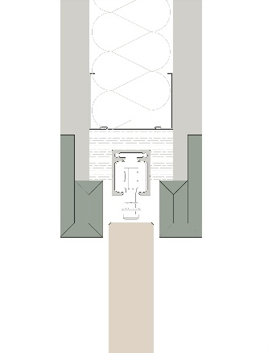

 |  |  |  |  |  | X5 XXL
X5D | WALL

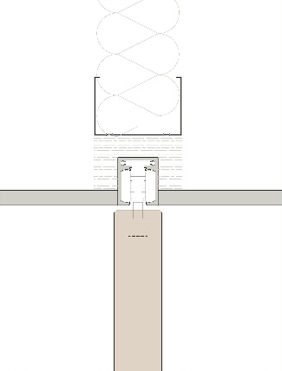
 |  |  |  |  | Pure
 |  |  |  |  |  | X5 double

X5D32

 |  |  |  |  |  | X5 symétrie (sur demande, sales@xinnix.eu)

X5D50
 |  |  |  |  |  | X5 parallèle (sur demande, sales@xinnix.eu)
 | Xinnix Double Soft Slide

 |  |  |  |  |  | X5 angle
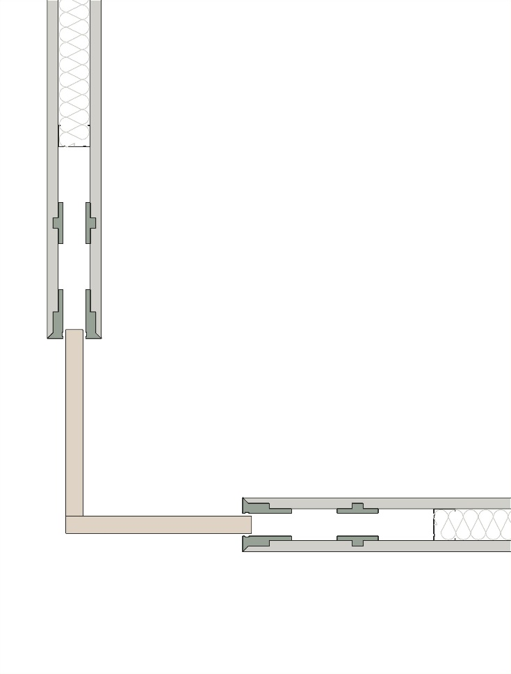

 | A |  | B
 | Largeur de porte (mm) |  | Hauteur de porte (mm)
 | 630 |  | 2115
 | Rail démotable

 | A | B | C
 | 0.3969 | 4.473225 | 2.2068359703 | 1.26

